献立
献立
 | いちえランチ宅配便 9月前半ご注文書 |  |  |  |  |  | お弁当価格＠650円（税込み）

 | 注文数を表にお書きください | ごはん | ごはん | ごはん | ごはん |  | 注文数を表にお書きください | ごはん | ごはん | ごはん | ごはん
 | 御飯無しは600円（税込）です。 | 普通盛 | 大盛 | 小盛 | 無し |  | 御飯無しは600円（税込）です。 | 普通盛 | 大盛 | 小盛 | 無し
2026-09-01 | ホッケフライ |  |  |  |  | 2026-09-09 | 鮭ザンギ

火 | 鶏のから揚げ |  |  |  |  | 水 | 鶏のから揚げ

 | とんかつ |  |  |  |  |  | デミハンバーグ

2026-09-02 | 油淋鶏 |  |  |  |  | 2026-09-10 | 鶏照焼き

水 | 鶏のから揚げ |  |  |  |  | 木 | 鶏のから揚げ

 | デミハンバーグ |  |  |  |  |  | とんかつ

2026-09-03 | 鮭葱味噌焼き |  |  |  |  | 2026-09-11 | ホッケバター焼き

木 | 鶏のから揚げ |  |  |  |  | 金 | 鶏のから揚げ

 | とんかつ |  |  |  |  |  | とんかつ

2026-09-04 | ブリと大根ステーキ |  |  |  |  | 2026-09-14 | とり天チリソース

金 | 鶏のから揚げ |  |  |  |  | 月 | 鶏のから揚げ

 | とんかつ |  |  |  |  |  | とんかつ

2026-09-07 | 赤魚オニオン マヨ掛け |  |  |  |  | 2026-09-15 | ブリ大根味噌風味

月 | 鶏のから揚げ |  |  |  |  | 火 | 鶏のから揚げ

 | とんかつ |  |  |  |  |  | とんかつ


2026-09-08 | ささみチーズフライ |  |  |  |  | 2026-04-16

火 | 鶏のから揚げ |  |  |  |  | 木

 | とんかつ

◆お弁当３個から配達致します。◆お支払いは、当日現金払いにてお願い致します。
◆お届け時間：平日９時～12時（その他ご相談下さい。）
◆ご追加のご注文の際には、変更後のご注文数をご記入下さい。前回の追記は二重線をお願いします
◆ご注文の締切は、前々日の１３時となります。（月・火曜日のご注文は前週金曜日となります。）
ご注文受付 FAX : 0123-33-4344
電話番号 |  |  |  |  |  | FAX番号
所属部署 |  |  |  |  |  | ご担当者様
貴 社 名 |  |  |  |  |  | ご担当者様番号
住 所
ご予約・お問合せ 0120-036-151 もしくは 090-9759-9288

 | いちえランチ宅配便 9月後半ご注文書 |  |  |  |  |  | お弁当価格＠650円（税込み）

 | 注文数を表にお書きください | ごはん | ごはん | ごはん | ごはん |  | 注文数を表にお書きください | ごはん | ごはん | ごはん | ごはん
 | 御飯無しは600円（税込）です。 | 普通盛 | 大盛 | 小盛 | 無し |  | 御飯無しは600円（税込）です。 | 普通盛 | 大盛 | 小盛 | 無し
2026-09-16 | 豚肉野菜炒め |  |  |  |  | 2026-09-23

水 | 鶏のから揚げ |  |  |  |  | 水 | 秋分の日

 | デミハンバーグ

2026-09-17 | アジフライ |  |  |  |  | 2026-09-24 | チーズメンチ

木 | 鶏のから揚げ |  |  |  |  | 木 | 鶏のから揚げ

 | とんかつ |  |  |  |  |  | とんかつ

2026-09-18 | そぼろ丼 |  |  |  |  | 2026-09-25 | サバの味噌煮

金 | 鶏のから揚げ |  |  |  |  | 金 | 鶏のから揚げ

 | とんかつ |  |  |  |  |  | とんかつ

2026-09-21 |  |  |  |  |  | 2026-09-28 | 鶏生姜焼き

月 | 敬老の日 |  |  |  |  | 月 | 鶏のから揚げ

 |  |  |  |  |  |  | とんかつ

2026-09-22 |  |  |  |  |  | 2026-09-29 | サーモンフライ

火 | 国民の休日 |  |  |  |  | 火 | 鶏のから揚げ

 |  |  |  |  |  |  | とんかつ

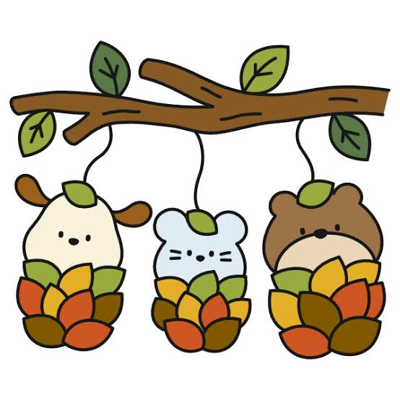
2026-07-23 |  |  |  |  |  | 2026-09-30 | 豚キムチ

木 | 鶏のから揚げ |  |  |  |  | 水 | 鶏のから揚げ

 | とんかつ |  |  |  |  |  | デミハンバーグ

◆お弁当３個から配達致します。◆お支払いは、当日現金払いにてお願い致します。
◆お届け時間：平日９時～12時（その他ご相談下さい。）
◆ご追加のご注文の際には、変更後のご注文数をご記入下さい。前回の追記は二重線をお願いします
◆ご注文の締切は、前々日の１３時となります。（月・火曜日のご注文は前週金曜日となります。）
ご注文受付 FAX : 0123-33-4344
電話番号 |  |  |  |  |  | FAX番号
所属部署 |  |  |  |  |  | ご担当者様
貴 社 名 |  |  |  |  |  | ご担当者様番号
住 所
ご予約・お問合せ 0120-036-151 もしくは 090-9759-9288

